Feuil1
KONFIGURATOR SCHALTKASTEN LMP :
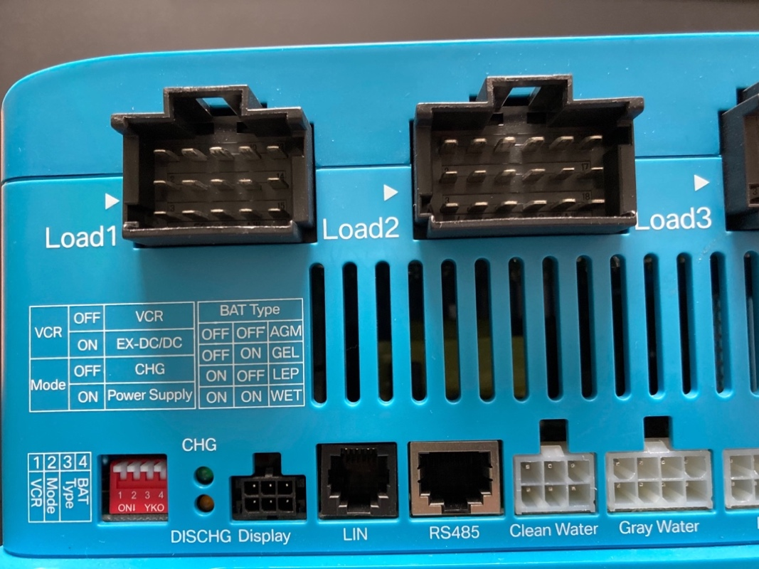

=> BOOSTER-PRÄSENZ IM FAHRZEUG (JA / NEIN) :
 | Auswählen...

=> BATTERIETYP (LITHIUM / GEL / AGM) :
 | Auswählen...

 |  |  | ° | ° | ° | °
 |  |  | 0 | 0 | 0 | 0
 |  |  | 1 | 2 | 3 | 4
 |  |  | ON I

 |  | LEGENDE :

 |  |  | ° |  | = hochschalten :
 |  |  | 0

 |  |  | 0 |  | = runterschalten :
 |  |  | °

